Sheet1
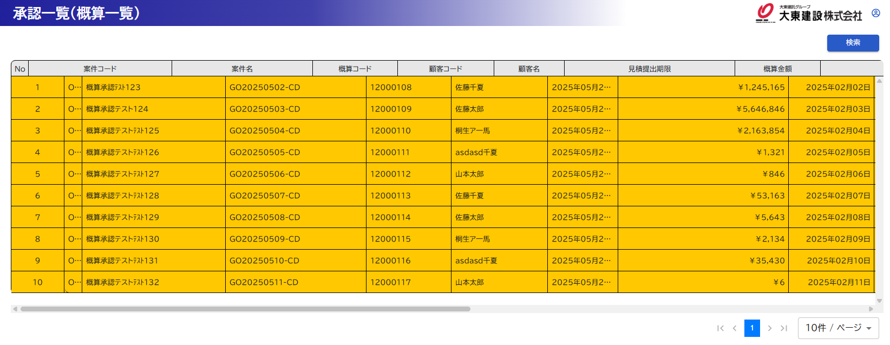

№205
受注見込日の開始位置が、営業部門と合っていないので合わせるようにしてもらいたいです。
どうしても難しい場合は、ご相談ください。項目の配置位置の調整も検討します。
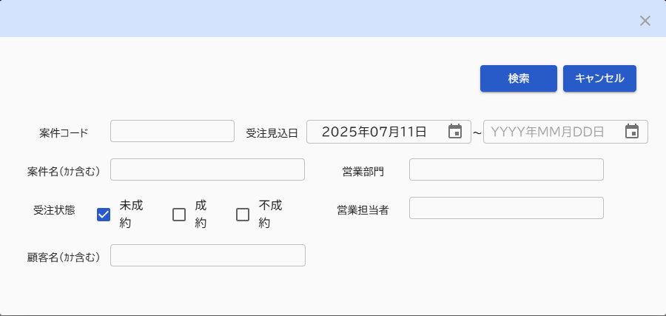

改行されないように調整をお願いします。
項目のフォントサイズが項目タイトルより大きい？

№214
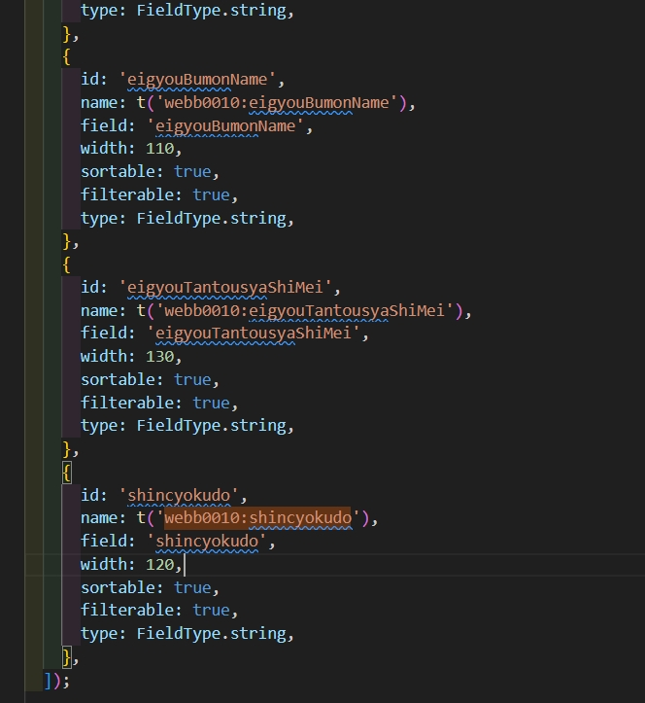

№216
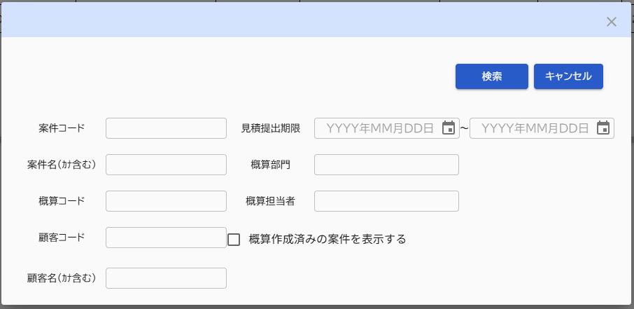

左に寄りすぎているので概算部門のタイトルの開始位置とチェックボックスが同じになるくらいの位置に調整お願いします

イメージはこのくらいです

№244
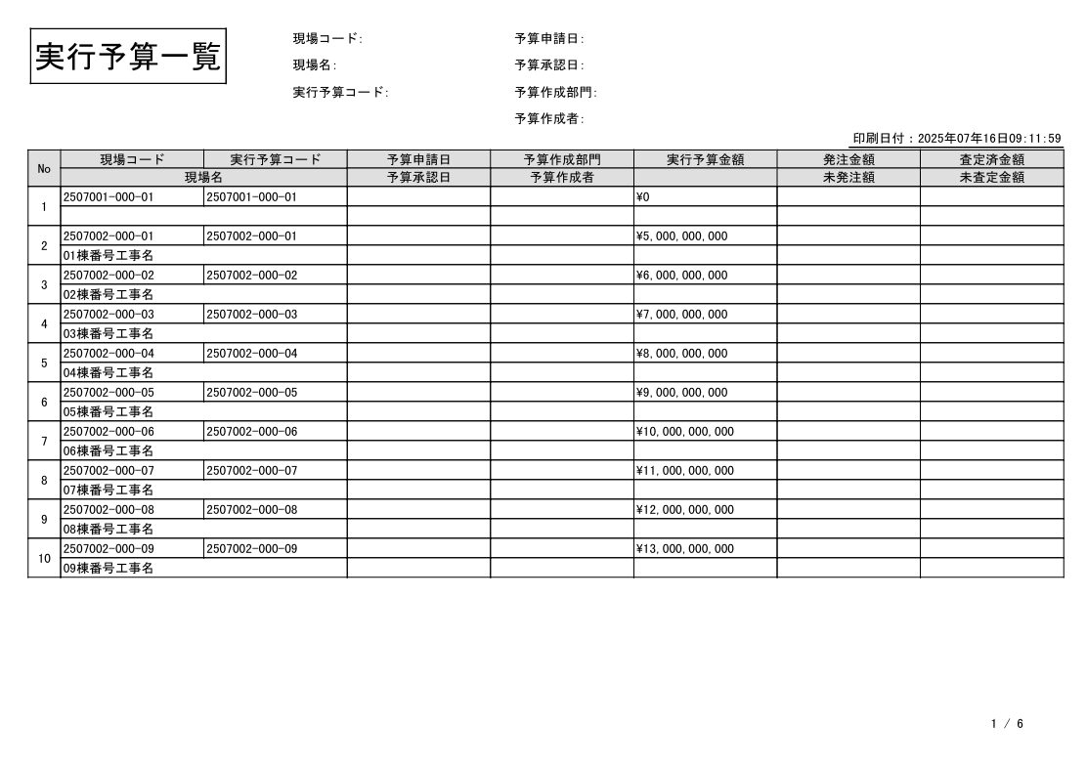

１０行で出しても余白が大きく余ってしまっている。

№246
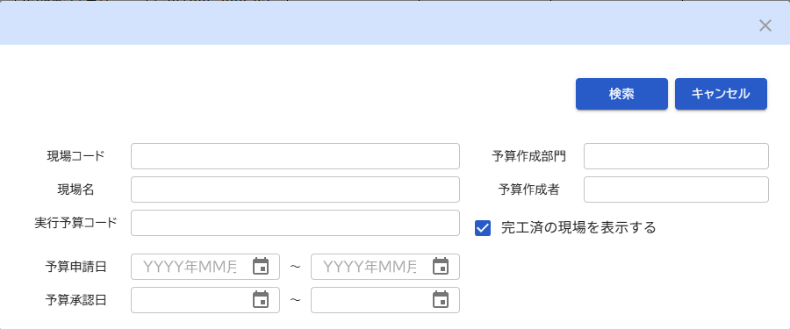

実行予算コードの下の余白が他より大きい
実行予算コードの下の余白が他より大きい
上下の余白も同じくらいになるように調整

№268
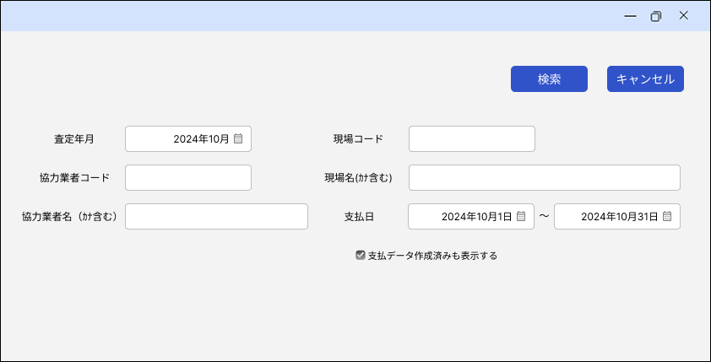
実装
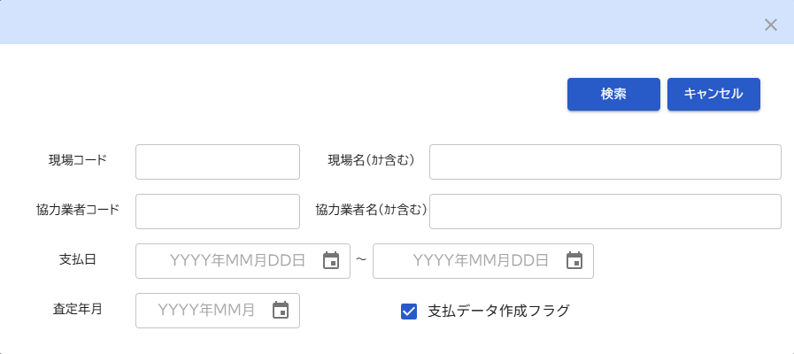

設計書

№269
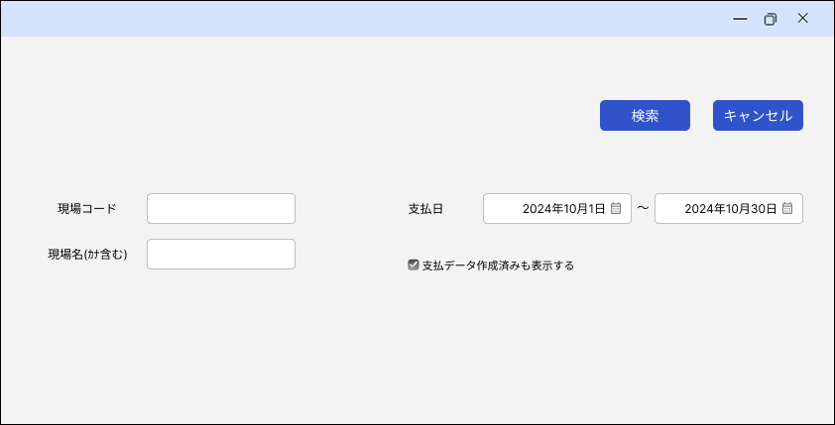
実装
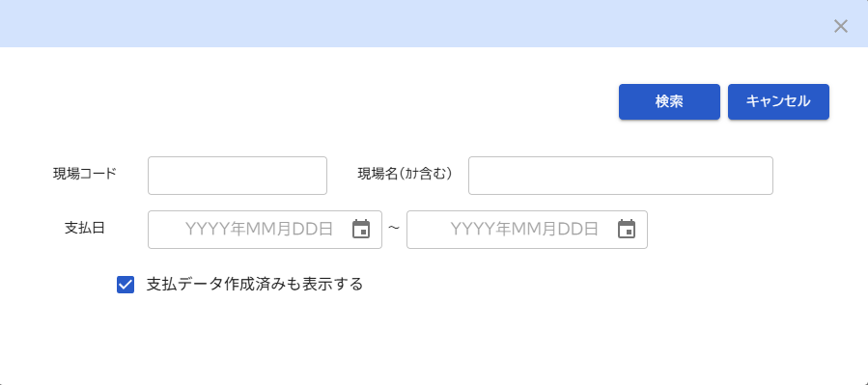

設計書

№338
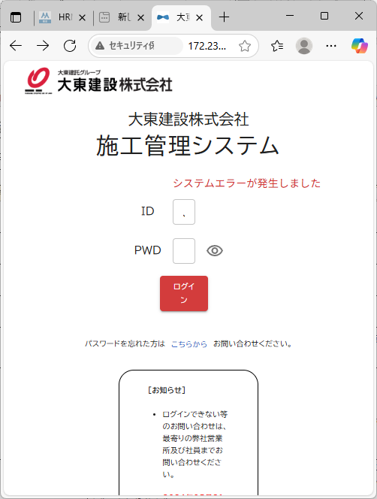
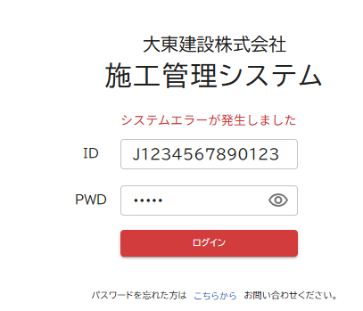

№339
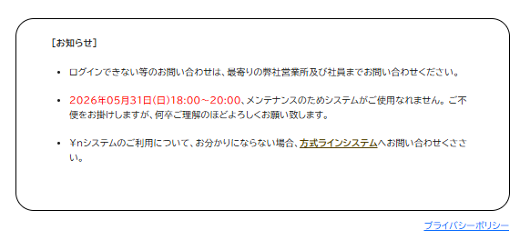

No.366
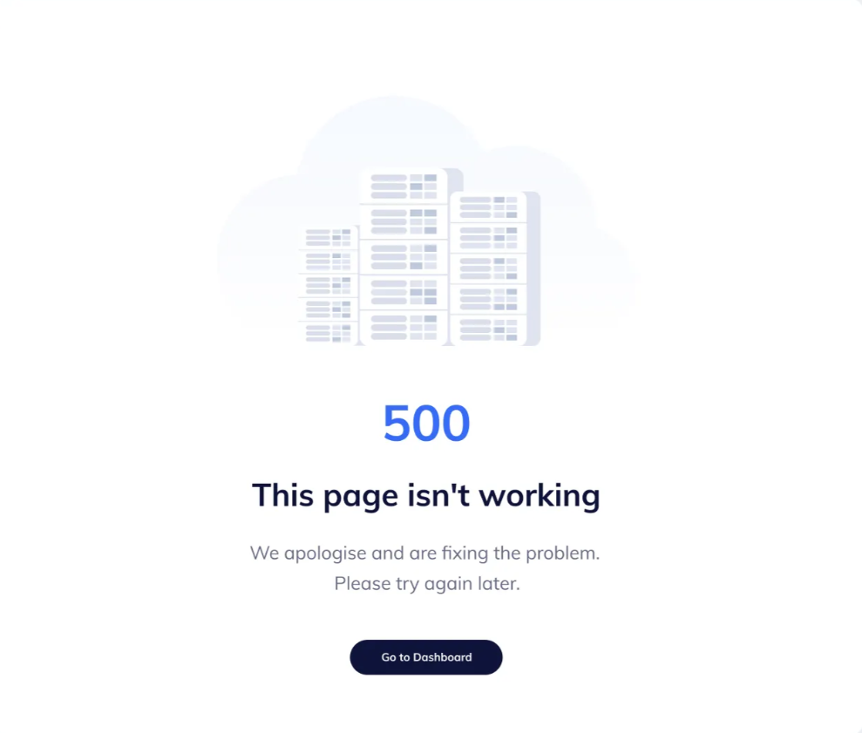

システムエラーが発生しました

ご不便をおかけして申し訳ございません。
時間をおいて再度お試しください。

ログイン画面へ

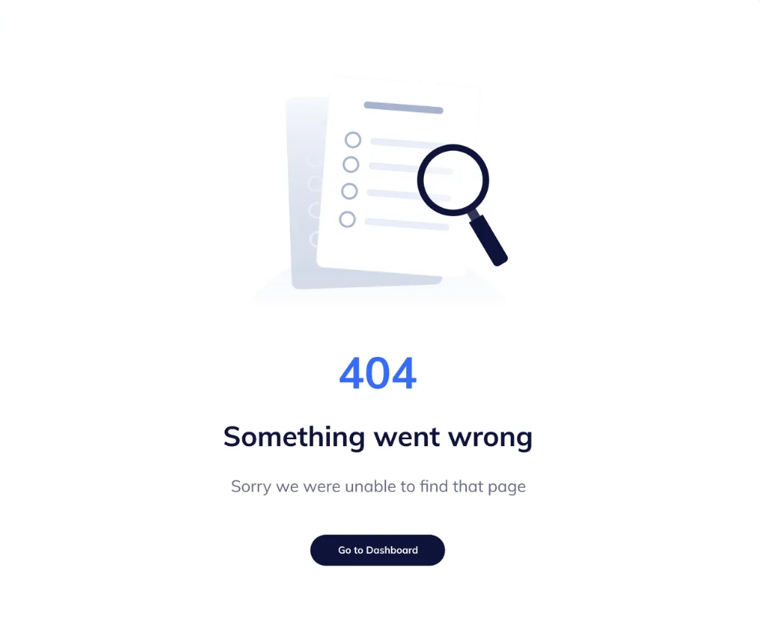

ページが見つかりませんでした

お探しのページは存在しないか、移動しました。

ログイン画面へ

No.367
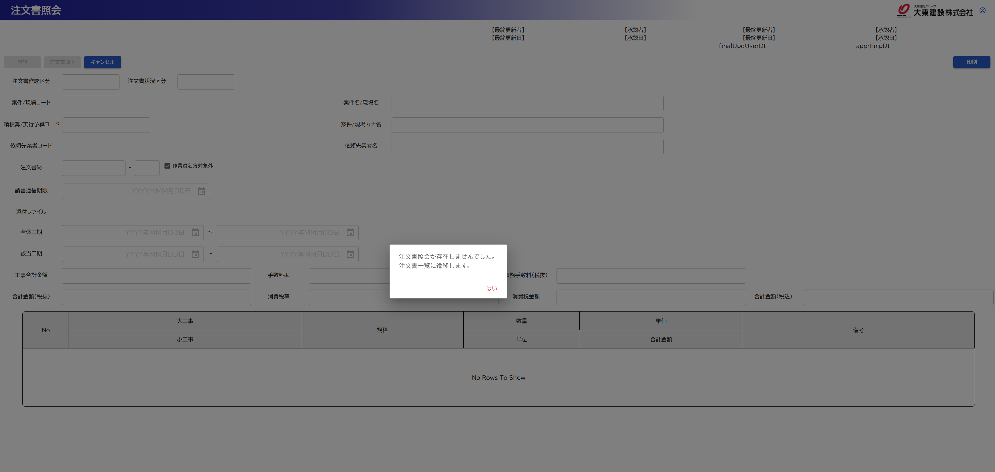

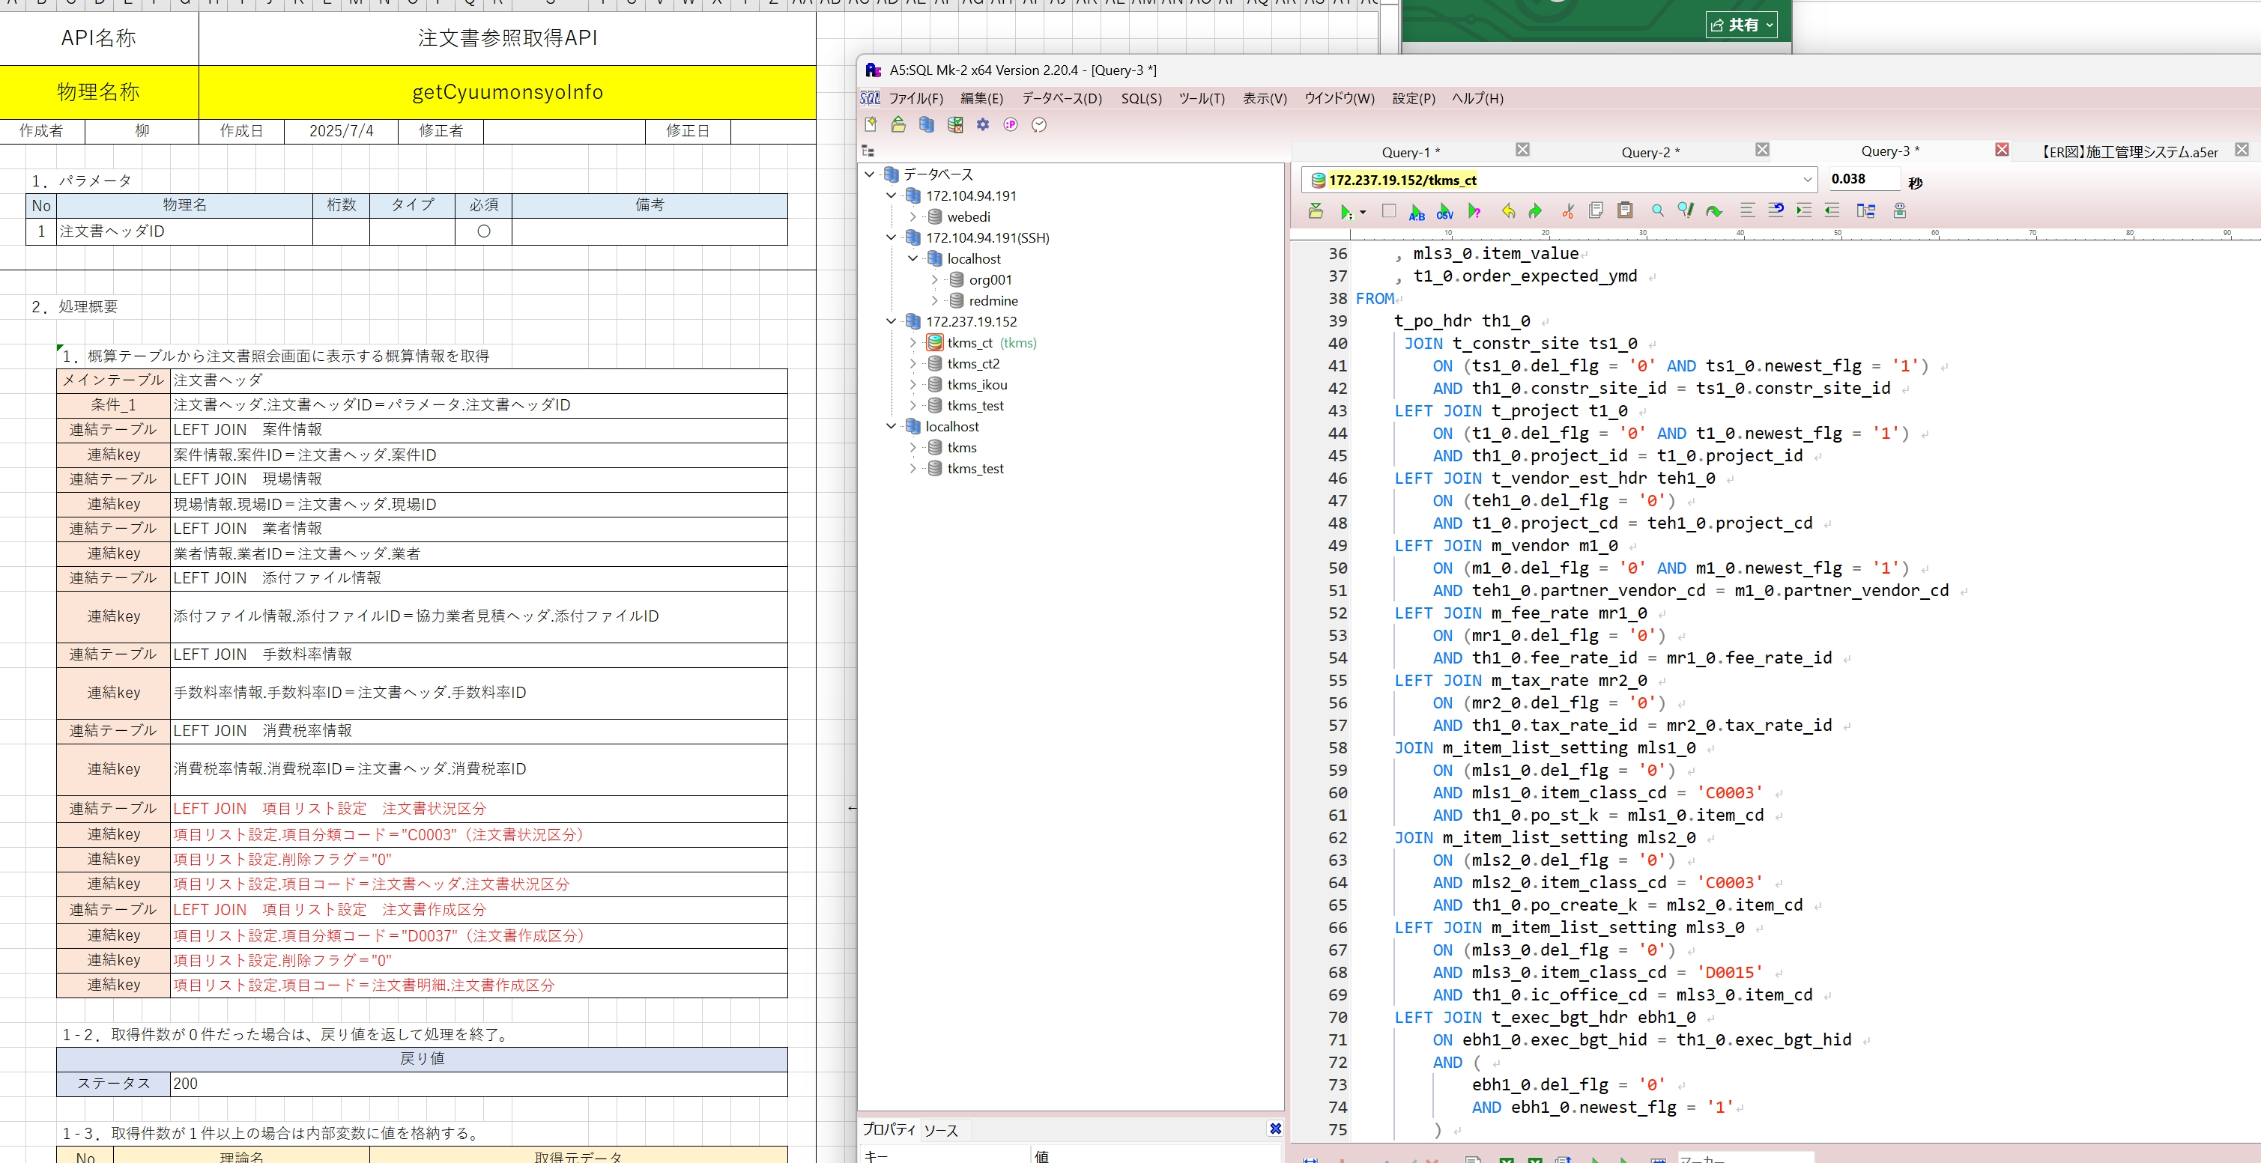

No.375
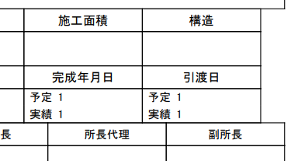
設計書
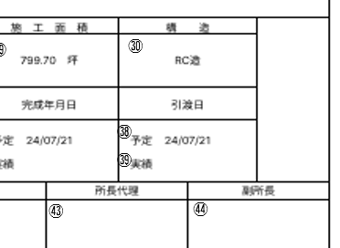

実装

No.377
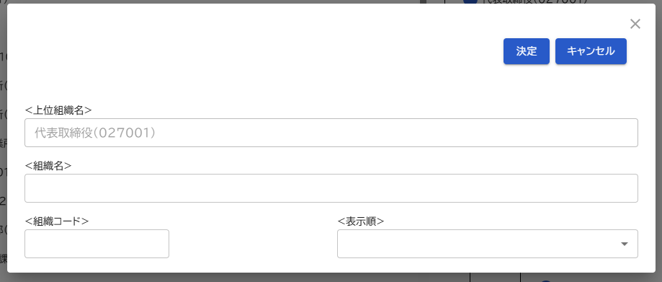
設計書
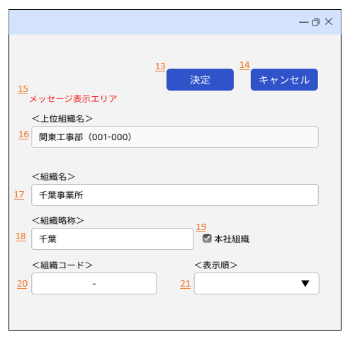

実装

No.381
